Sheet1
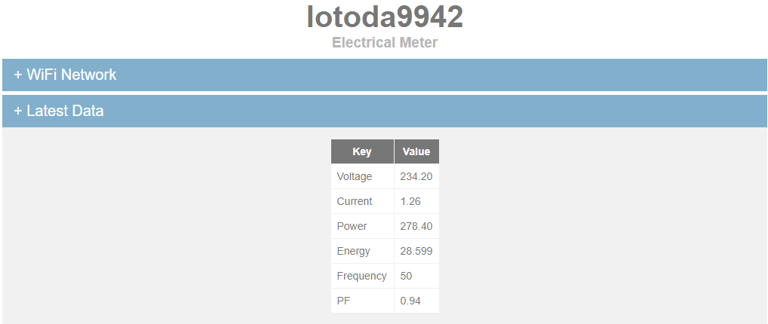
Thông tin cấu hình kênh dữ liệu gởi lên LOTODA MQTT server như sau:
No | Parameters | Unit | Name/Key | Full MQTT topic | Create some topics on LOTODA Mobile App
1 | Điện áp (Voltage) | V | Voltage | <UserIDkey>/lotodaXXXX/Voltage | lotodaXXXX/Voltage
2 | Dòng điện (Current) | A | Current | <UserIDkey>/lotodaXXXX/Current | lotodaXXXX/Current
3 | Công suất (Power) | W | Power | <UserIDkey>/lotodaXXXX/Power | lotodaXXXX/Power
4 | Chỉ số điện (Energy) | kWh | Energy | <UserIDkey>/lotodaXXXX/Energy | lotodaXXXX/Energy
5 | Tần số (Frequency) | Hz | Frequency | <UserIDkey>/lotodaXXXX/Frequency | lotodaXXXX/Frequency
6 | Cos Pi (PF) | PF | PF | <UserIDkey>/lotodaXXXX/PF | lotodaXXXX/PF

(*): "XXXX" thay đổi theo tương ứng thiết bị của bạn (according to your device), e.g XXXX là 9942

